Worksheet
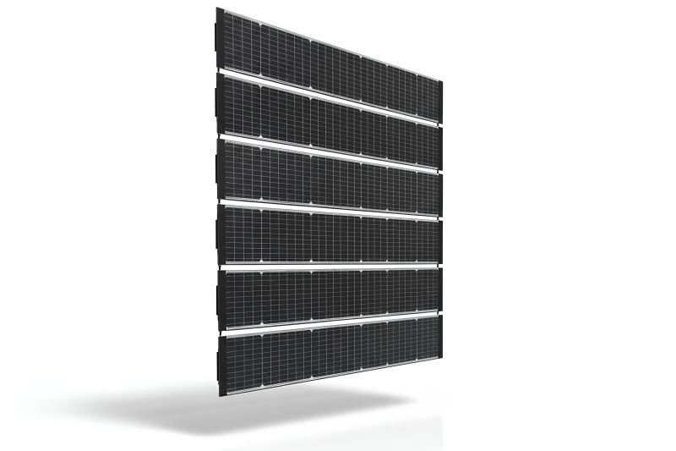
Technaxx Erweiterung BiDo Flexi Solarzaun TX-357

Artikelnummer | 5354 |  | VE | 1
EAN | 4260101730428 |  | Stück pro Palette | 11
Zollnummer | 85414300 |  | Lagen Pro Palette | 8

Abmessungen - Artikel
Länge(cm) | Breite(cm) | Höhe(cm) | Gewicht(g)
250.1 | 18.2 | 0.2 | 1670

Abmessungen - Artikelverpackung
Länge(cm) | Breite(cm) | Höhe(cm) | Leergewicht(g) | Gewicht(g) Artikel+Verpackung
119 | 53 | 20 | 2682 | 13000

Abmessungen - VE Karton (Masterkarton)
Länge(cm) | Breite(cm) | Höhe(cm) | Gewicht(g)
119 | 53 | 20 | 13000

Verpackung - Bestandteile
Rest Zubehör (g) | Papier/Pappe (g) | Styropor (g) | Kunstst. Hohlkörper(g) | Kunstst. Folien(g) | Materialverbunde (g)
0 | 466 | 236 | 0 | 0 | 0

Weiterführende Informationen
Technaxx Reseller Portal

